Estadísticas
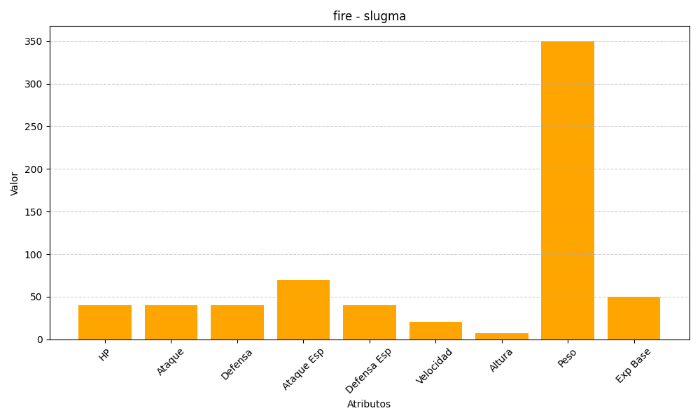
ID | Nombre | Tipo | HP | Ataque | Defensa | Ataque Especial | Defensa Especial | Velocidad | Altura | Peso | Experiencia Base
218 | slugma | fire | 40 | 40 | 40 | 70 | 40 | 20 | 7 | 350 | 50

